상품제안서
파스텔라 PS7 10K 3단 자동 거꾸로 우산 | 상품코드: F19531

 |  |  |  |  |  |  | 02-412-0044 | www.easy1.co.kr
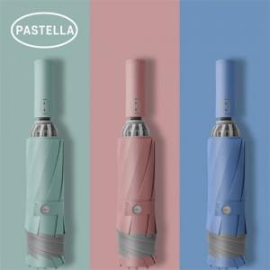

【상세/제작정보】 | 원단 전사인쇄 가능합니다. 주문전에 문의 먼저 필수!!!

【인쇄/포장옵션】 | 실크 / 포장지포장

【공급단가】 | 수량 | 50~ | 100~ | 500~ | 1,000~ | 2,000~
*VAT별도 | 단가 | 12,000원 | 11,800원 | 11,500원 | 11,290원 | 11,000원

【상품 URL】 | https://dev.easy1.co.kr:443/src/goods_detail.php?gdno=19531

